提出のｲﾒｰｼﾞ
道路通行制限願い【提出のイメージ】
※詳しくは、「道路通行制限願 提出にあたっての留意事項」を見てください。

 | 提出期限 | ・片側通行止 ----着工日の７日前まで (土日祝日を除く)
 |  | ・車両・全面・大型通行止 ----着工日の１０日前まで (土日祝日を除く)

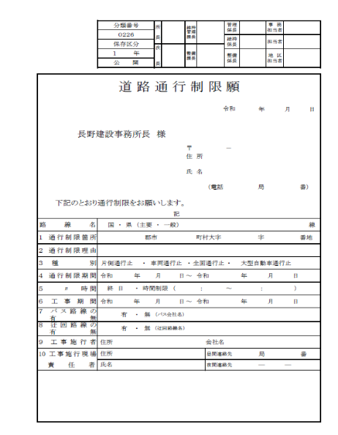
①
②
●当所あて１部
 |  |  |  | ①各所あての表紙
 |  |  |  | （日付は当所あて分のみ記入）
ホッチキス止め
③
 |  |  |  | （警察署等用、市町村用の宛名は
④
⑤
 |  |  |  | 記入しない）
⑥
 |  |  |  | ②位置図
⑦
 |  |  |  | ③平面図
 |  |  |  | ④道路使用許可証（写し）
 |  |  |  | ⑤許可書（写し）
 |  |  |  | （道路占用・道路掘削・道路自営工事の場合）
※
 |  |  |  | ⑥迂回路図
 |  |  |  | ⑦区長同意書（写し）
 |  |  |  | ※片側通行止の場合は不要

 |  |  |  | 【備考】
 |  |  |  | ①～⑦以外に補足資料等があれば
 |  |  |  | １２部全てに添付。

●建設部長あて１部 |  |  | ●警察署等あて５部
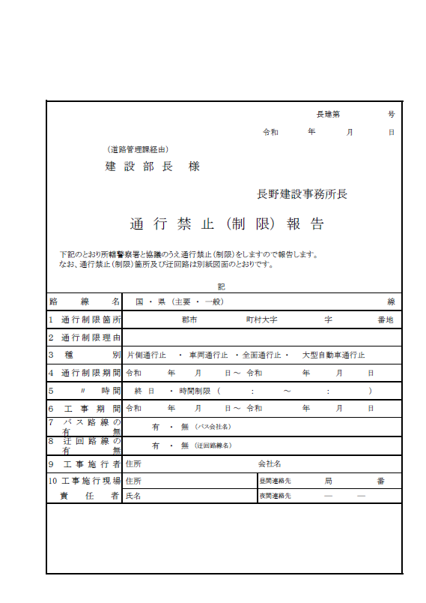
①
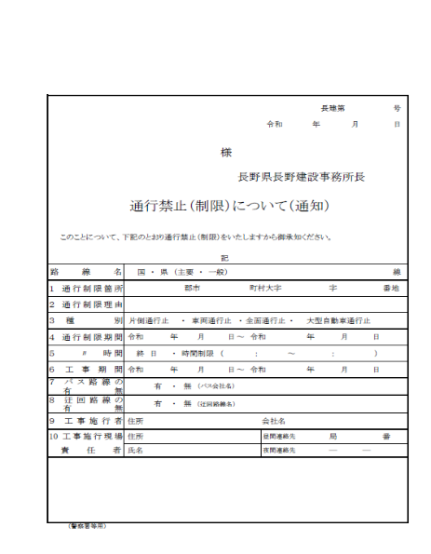
①
②
③
⑥
②
③
⑥

●市町村あて４部 |  |  | ●申請者あて１部
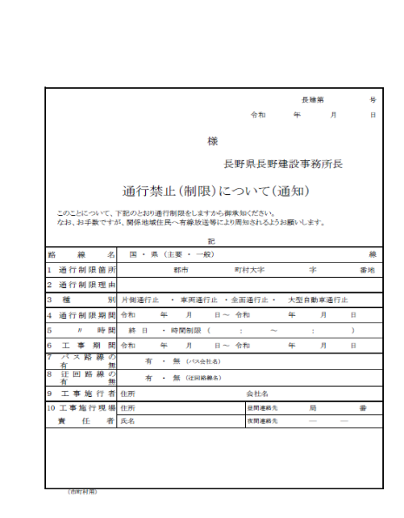
①
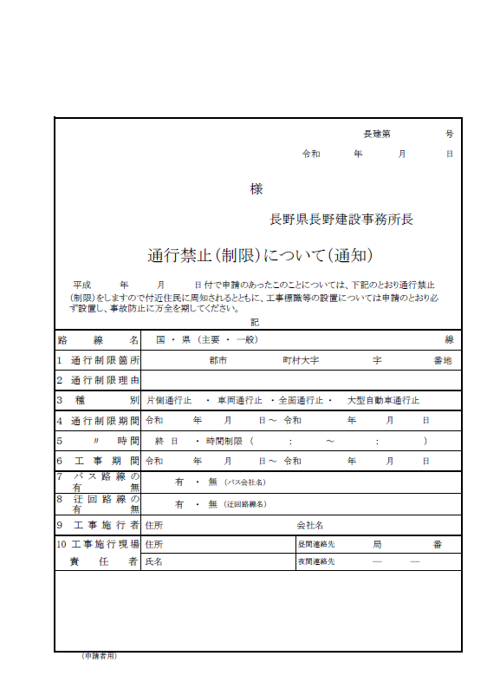
①
②
③
⑥
②
③
⑥

